Sheet2
FORMULARIO DE INVENTARIO DE EQUIPOS ADQUIRIDOS POR EL MESCYT
OBLIGATORIO |  |  |  |  |  | Cód. 2022- 1B3-068

INSTITUCIÓN EDUCACION SUPERIOR / CENTRO DE INVESTIGACIÓN | NOMBRE DEL EQUIPO | TIPO DE EQUIPO Y FUNCIONAMIENTO | NÚMERO DE SERIE | NOMBRE DEL PROYECTO QUE ADQUIRIÓ EL EQUIPO | UBICACIÓN DEL EQUIPO (Lugar Específico) | FUNCIONAMIENTO | EQUIPO APTO PARA BRINDAR SERVICIO A OTRA INSTITUCIÓN | FOTO
UNPHU | Extractor Sanhlet Alta Capacidad y ML+Manto de Calentamiento c / agitación 200ML | Extractor / Extracción sólido-líquido y Calentador / Calentamiento con agitación | 2023050119 | Complejos Metalicos Manginferina-Selenio como Nuevos Agentes Anti-tumorales (MANGISEL) | Laboratorio Ciencias Basicas | Equipo funcionando normal | Sí
UNPHU | Balón de Ebullición de 2,000 r | Recipiente / Ebullición de líquidos | NO aplica | Complejos Metalicos Manginferina-Selenio como Nuevos Agentes Anti-tumorales (MANGISEL) | Laboratorio Ciencias Basicas | Equipo funcionando normal | Sí | NO aplica
UNPHU | Mesa móvil laminada 60 x 30 | Mesa móvil / Soporte y transporte | NO aplica | Complejos Metalicos Manginferina-Selenio como Nuevos Agentes Anti-tumorales (MANGISEL) | Laboratorio Ciencias Basicas | Equipo funcionando normal | Sí | NO aplica
UNPHU | Mesa móvil laminada (2) 60 x 31 | Mesa móvil / Soporte y transporte | NO aplica | Complejos Metalicos Manginferina-Selenio como Nuevos Agentes Anti-tumorales (MANGISEL) | Laboratorio Ciencias Basicas | Equipo funcionando normal | Sí | NO aplica
UNPHU | Detectores de humo (1) | Detector / Detección de humo | NO aplica | Complejos Metalicos Manginferina-Selenio como Nuevos Agentes Anti-tumorales (MANGISEL) | Laboratorio Ciencias Basicas | Equipo funcionando normal | Sí | NO aplica
UNPHU | Detectores de humo (2) | Detector / Detección de humo | NO aplica | Complejos Metalicos Manginferina-Selenio como Nuevos Agentes Anti-tumorales (MANGISEL) | Laboratorio Ciencias Basicas | Equipo funcionando normal | Sí | NO aplica
UNPHU | Detectores de humo (3) | Detector / Detección de humo | NO aplica | Complejos Metalicos Manginferina-Selenio como Nuevos Agentes Anti-tumorales (MANGISEL) | Laboratorio Ciencias Basicas | Equipo funcionando normal | Sí | NO aplica
UNPHU | Sirena Estroboscopica | Alarma / Aviso sonoro y visual | NO aplica | Complejos Metalicos Manginferina-Selenio como Nuevos Agentes Anti-tumorales (MANGISEL) | Laboratorio Ciencias Basicas | Equipo funcionando normal | Sí | NO aplica
UNPHU | Extintor de Co2 5 Lb | Extintor / Sofocación de incendios | NO aplica | Complejos Metalicos Manginferina-Selenio como Nuevos Agentes Anti-tumorales (MANGISEL) | Laboratorio Ciencias Basicas | Equipo funcionando normal | Sí | NO aplica
UNPHU | Vortex V2H 300 - 4,200 RPM | Agitador / Mezcla por vórtice | PI023789 | Complejos Metalicos Manginferina-Selenio como Nuevos Agentes Anti-tumorales (MANGISEL) | Laboratorio Ciencias Basicas | Equipo funcionando normal | Sí | 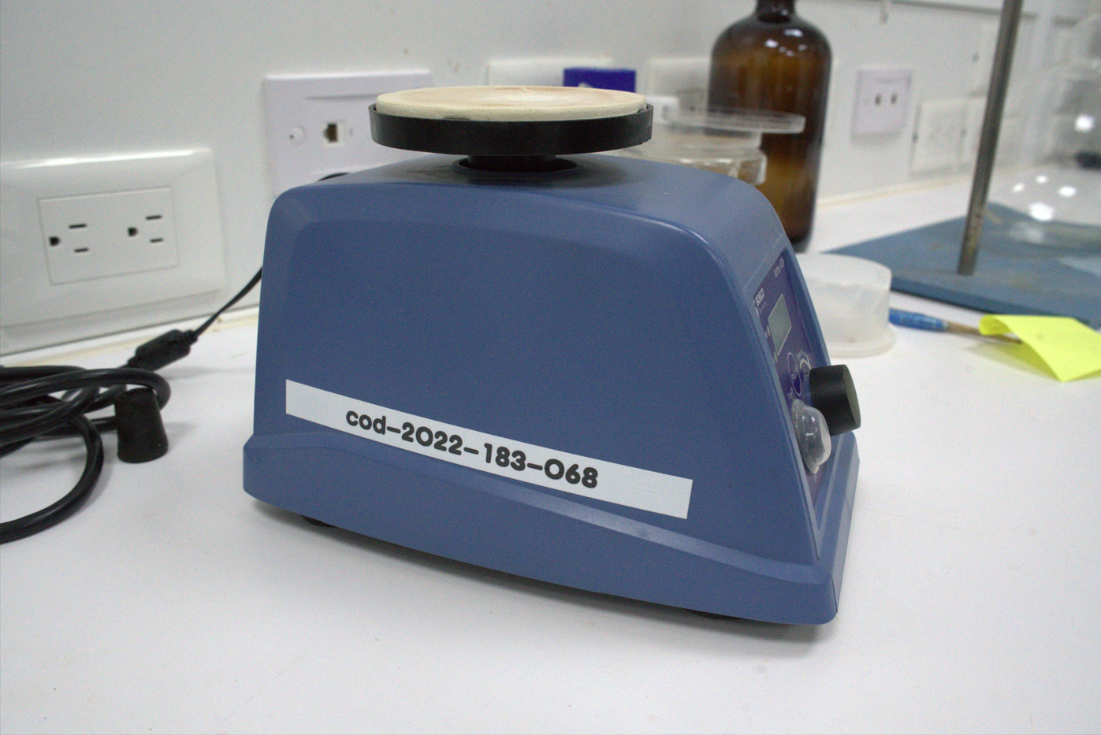 FOTO
UNPHU | Detector de Cromatografía con Desburbujador Ultrasonico | Detector / Detección con desgasificación ultrasónica | No tiene numero de serie | Complejos Metalicos Manginferina-Selenio como Nuevos Agentes Anti-tumorales (MANGISEL) | Laboratorio Ciencias Basicas | Equipo funcionando normal | Sí | 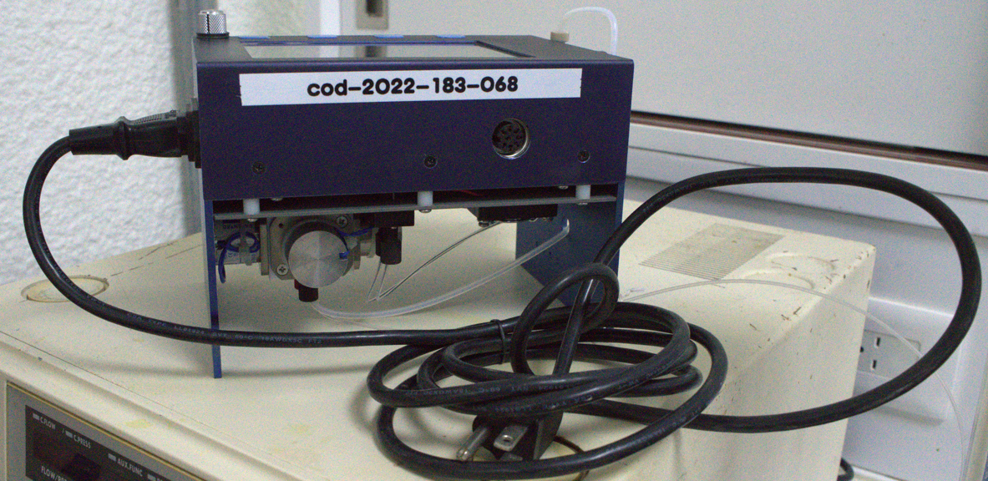
UNPHU | UPS APC BVX700LU | UPS / Respaldo y protección eléctrica | Pendiente DR nuñez | Complejos Metalicos Manginferina-Selenio como Nuevos Agentes Anti-tumorales (MANGISEL) | Laboratorio Ciencias Basicas | Equipo funcionando normal | Sí
UNPHU | UPS APC 1.1KVA | UPS / Respaldo y protección eléctrica | BR1100M2-LM | Complejos Metalicos Manginferina-Selenio como Nuevos Agentes Anti-tumorales (MANGISEL) | Laboratorio Ciencias Basicas | Equipo funcionando normal | Sí | FOTO
UNPHU | Balanza digital | Balanza / Medición de masa | BNT202210250059 | Complejos Metalicos Manginferina-Selenio como Nuevos Agentes Anti-tumorales (MANGISEL) | Laboratorio Ciencias Basicas | Equipo funcionando normal | Sí | 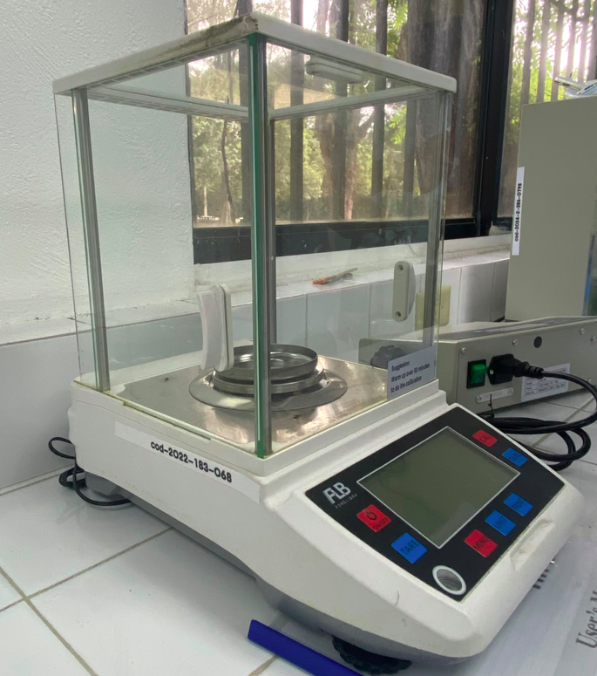 FOTO
UNPHU | Desecador de vidrio C / vacio tapa esmerilada incluye parrla percelana | Desecador / Secado y conservación al vacío | No aplica | Complejos Metalicos Manginferina-Selenio como Nuevos Agentes Anti-tumorales (MANGISEL) | Laboratorio Ciencias Basicas | Equipo funcionando normal | Sí | No aplica
UNPHU | Kit Rotavapor | Evaporador / Evaporación y recuperación de solventes | 65703242 | Complejos Metalicos Manginferina-Selenio como Nuevos Agentes Anti-tumorales (MANGISEL) | Laboratorio Ciencias Basicas | Equipo funcionando normal | Sí | 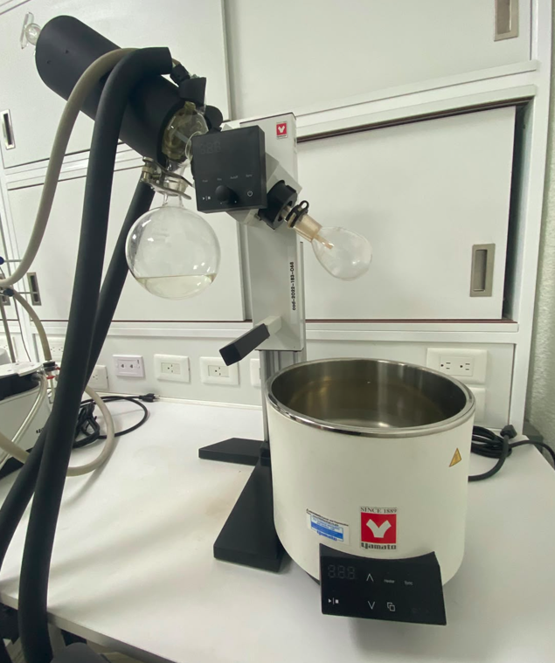 FOTO
UNPHU | Impresora Epson ECOTANKL 5592 MFP | Impresora multifunción / Impresión, copia y escaneo | XBBV137396 | Complejos Metalicos Manginferina-Selenio como Nuevos Agentes Anti-tumorales (MANGISEL) | Laboratorio Ciencias Basicas | Equipo funcionando normal | Sí | 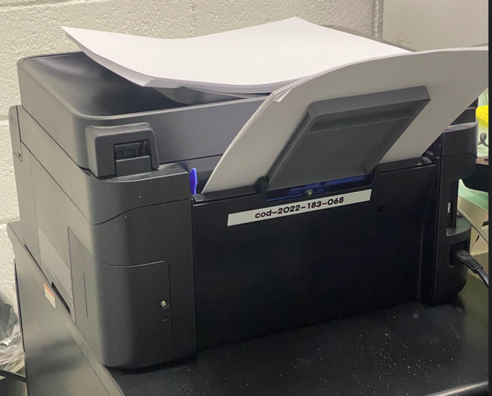 FOTO
UNPHU | Gabinete de pared NETSY | Gabinete de red / Organización y protección de equipos | Pendiente | Complejos Metalicos Manginferina-Selenio como Nuevos Agentes Anti-tumorales (MANGISEL) | Laboratorio Ciencias Basicas | Equipo funcionando normal | Sí | 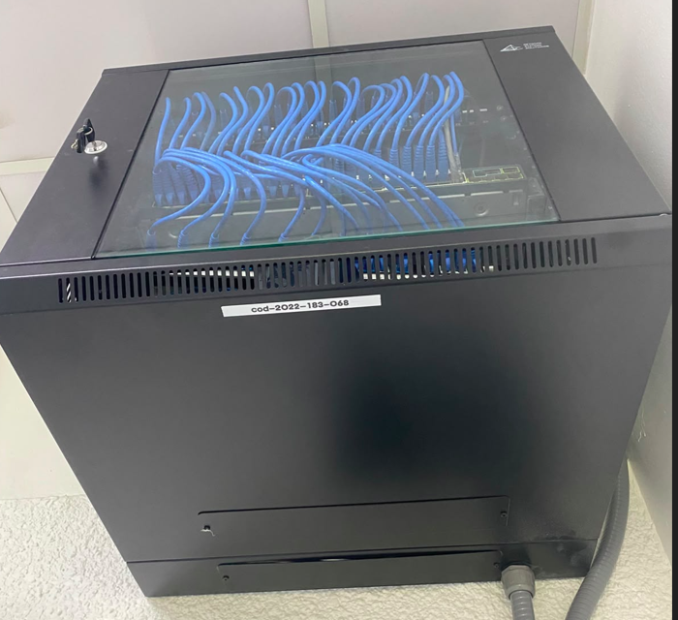 FOTO
UNPHU | Switch Catalyst Ws 2960S 48 La | Switch de red / Conmutación y distribución de datos | Pendiente | Complejos Metalicos Manginferina-Selenio como Nuevos Agentes Anti-tumorales (MANGISEL) | Laboratorio Ciencias Basicas | Equipo funcionando normal | Sí | FOTO
UNPHU | Taburete operatorio ajustable (1) | Taburete / Soporte ergonómico ajustable | No aplica | Complejos Metalicos Manginferina-Selenio como Nuevos Agentes Anti-tumorales (MANGISEL) | Laboratorio Ciencias Basicas | Equipo funcionando normal | Sí | No aplica
UNPHU | Taburete operatorio ajustable (2) | Taburete / Soporte ergonómico ajustable | No aplica | Complejos Metalicos Manginferina-Selenio como Nuevos Agentes Anti-tumorales (MANGISEL) | Laboratorio Ciencias Basicas | Equipo funcionando normal | Sí | No aplica
UNPHU | LAPTOP HP 15T-EG300 15.6" | Laptop / Procesamiento y gestión de información | Pendiente Dr nuñez | Complejos Metalicos Manginferina-Selenio como Nuevos Agentes Anti-tumorales (MANGISEL) | Laboratorio Ciencias Basicas | Equipo funcionando normal | Sí | Pendiente Dr nuñez
UNPHU | System Controller For Shimadzu VP HPLC | Controlador HPLC / Control y gestión del sistema | C210151 | Complejos Metalicos Manginferina-Selenio como Nuevos Agentes Anti-tumorales (MANGISEL) | Laboratorio Ciencias Basicas | Equipo funcionando normal | Sí | 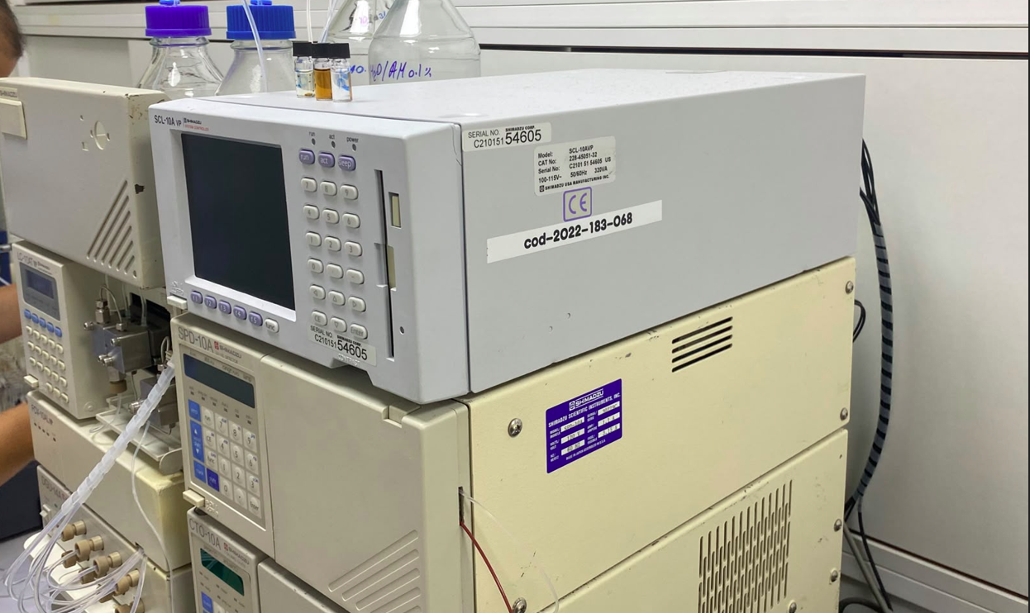 FOTO
UNPHU | Apple iPad 10,9 10th Gen Silver, 64GB WiFi | Tableta / Gestión y visualización de información | Pendiente Dr nuñez | Complejos Metalicos Manginferina-Selenio como Nuevos Agentes Anti-tumorales (MANGISEL) | Laboratorio Ciencias Basicas | Equipo funcionando normal | Sí | Pendiente Dr nuñez
UNPHU | PC HP | Gestión y visualización de información | Pendiente | Complejos Metalicos Manginferina-Selenio como Nuevos Agentes Anti-tumorales (MANGISEL) | Laboratorio Ciencias Basicas | Equipo funcionando normal | Sí | 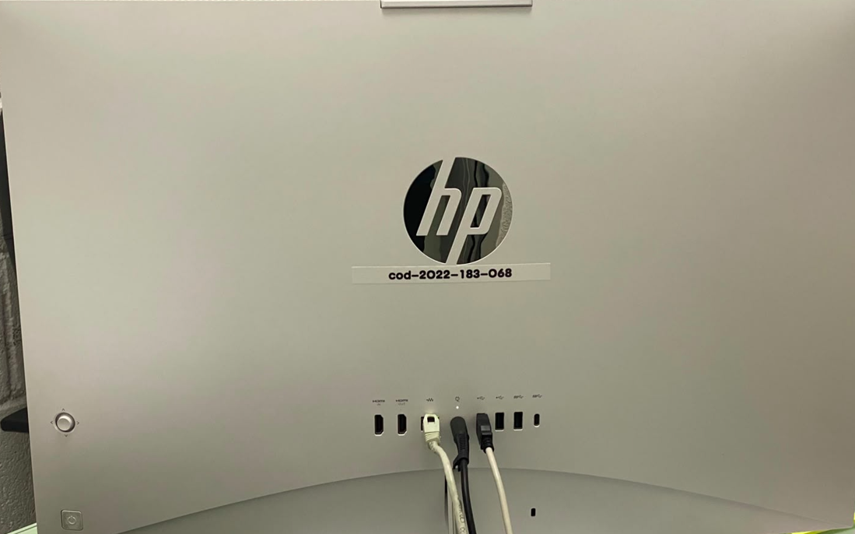
UNPHU | Deshumidificador | Deshumidificador | SN-340E46697031A | Complejos Metalicos Manginferina-Selenio como Nuevos Agentes Anti-tumorales (MANGISEL) | Laboratorio Ciencias Basicas | Equipo funcionando normal | Sí | 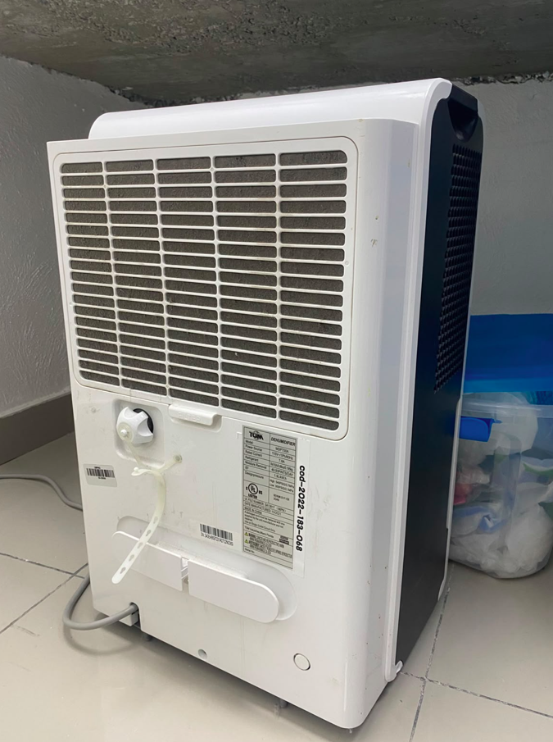
UNPHU | IPAD | Computacion |  | Complejos Metalicos Manginferina-Selenio como Nuevos Agentes Anti-tumorales (MANGISEL) | Laboratorio Ciencias Basicas | Equipo funcionando normal | Sí

Equipo funcionando normal | Sí
Equipo dañado | No
Equipo en mantenimiento
Equipo en fuera de servicio

